Titullapa
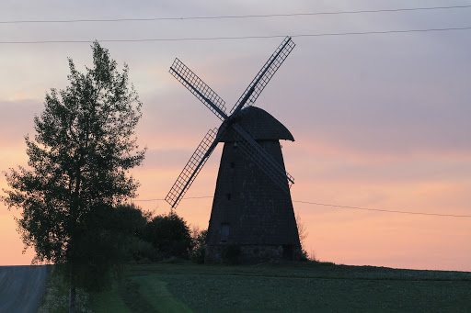
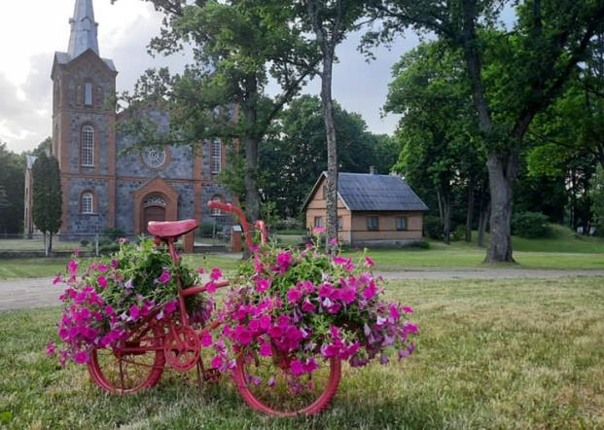
Preiļu novada
attīstības programma
2022. – 2029. gadam
Investīciju plāns
2026. - 2029. gadam

